概要
Xamarin.Formsの基本

１．概要

iOSやアンドロイドといった規格の違うOSでも、同じようなコードで共通化できるようにした言語

XAMLというXMLを拡張した言語を用いて画面を設計し、C＃でアプリケーションの動作を定義させることが出来ます。
XAMLという言語でボタンを配置し、そのボタンをクリックした時の動作をC＃で記載するという感じです。

XAML |  | C#
<?xml version="1.0" encoding="utf-8"?> <ContentPage xmlns="http://xamarin.com/schemas/2014/forms" xmlns:x="http://schemas.microsoft.com/winfx/2009/xaml" x:Class="ButtonTutorial.MainPage"> <StackLayout Margin="20,35,20,20"> <Button Text="Click me" Clicked="OnButtonClicked" /> </StackLayout> </ContentPage> |  | using System; using System.Collections.Generic; using System.ComponentModel; using System.Linq; using System.Text; using System.Threading.Tasks; using Xamarin.Forms; namespace ButtonTutorial { public partial class MainPage : ContentPage { void OnButtonClicked(object sender, EventArgs e) { (sender as Button).Text = "Click me again!"; } public MainPage() { InitializeComponent(); } } }

ここでボタンを配置
ボタンをクリックすると、
OnButtonClickedを呼び出す
XAMLでOnButtonClickedを
呼び出されると、この処理を実行。この例ならボタンの文字を
"Click me"→"Click me again!"に変更する

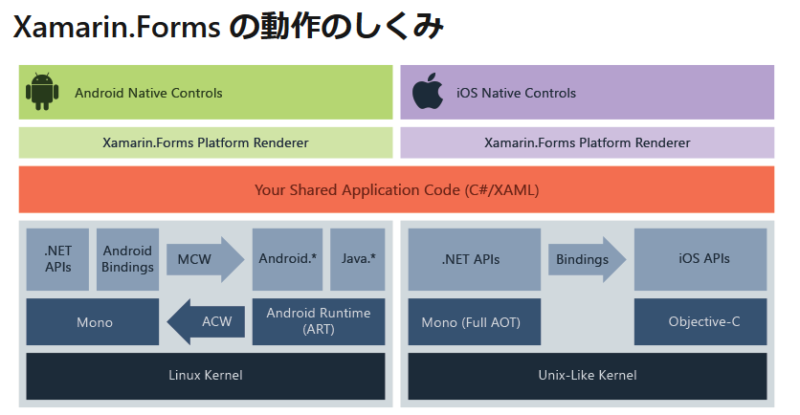

Xamarinの仕組みとしては上記の画像のようになっているため、iOSでもAndroidでも同じコードを記載しても、同様の動き（厳密には画面のレイアウトなど弱冠は異なります）をします

XAMLのコードはＣ＃のクラスとして表現されています。

XAML | C#

<Label Text="Welcome to Xamarin Forms!" | Label label = new lanbel();
VerticalOptions="Center" | label.Text = "Welcome to Xamarin Forms!";
HorizontalOptions="Center" /> | label.HorizontalOptions= LayoutOptions.Center;
 | label.VerticalOptions= LayoutOptions.Center;

 | this.Content = Label;

コードを書いた後に動きを確認するためにデバッグというものを行います。
エミュレーターというパソコン画面にスマホの画面を表示する方法もありますが、
手持ちのスマホを使ってデバッグをする方が処理が早いです。
エミュレーターを使う場合はHyper-Vを有効可する。
但しHyper VはWindows 10 Home Proじゃないと使用できないため注意

https://docs.microsoft.com/ja-jp/xamarin/android/get-started/installation/android-emulator/hardware-acceleration?pivots=windows

スマホでデバッグする方法

https://tech-blog.cloud-config.jp/2017-06-06-execute-xamarin-helloworld-with-android-device/

基礎
Xamarinの基礎

・要素とタグ
XAMLは「＜」で初めて「＞」で終わるタグで構成されます。１つの要素には開始タグと終了タグが必要です。

＜Label＞ //開始タグ
Text="Text"
＜/Label＞ //終了タグ

上記のLabelを「Label要素」といいます。

また終了タグは省略可能で、省略するには開始タグの終わりを「＞」ではなく「/＞」で終わります。

＜Label Text ＝”Text”/＞

下のサンプルのXＡＭＬファイルを見ると、①「ContentPage」②「StackLayout」に③「Label」という要素を入れ子にしています。

<ContentPage xmlns="http://xamarin.com/schemas/2014/forms"
xmlns:x="http://schemas.microsoft.com/winfx/2009/xaml"
xmlns:local="clr-namespace:XamlSamples" | この青枠は基本的にデフォルトで入っているので、あまり触らない
x:Class="XamlSamples.MainPage">

<StackLayout>
<!-- Place new controls here -->
<Label Text="Welcome to Xamarin Forms!" //Welcome to Xamarin Forms!という文字を画面に表示
VerticalOptions="Center"
HorizontalOptions="Center" />
</StackLayout>

</ContentPage>
上記のコードを実行すると、下記の画面のようにアプリケーション内に文字を入力できます。
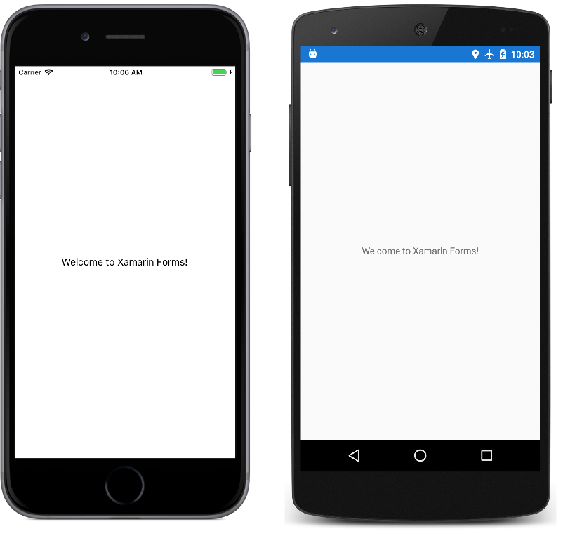

XAMLコード内にコメントを入れる場合は「<!--」と「-->」に挟まれた文字はコメントになります
<!--ここの間にコメントを入れる-->

XAMLは入れ子にすることが出来ます。

<ContentPage xmlns="http://xamarin.com/schemas/2014/forms"
xmlns:x="http://schemas.microsoft.com/winfx/2009/xaml"
xmlns:local="clr-namespace:XamlSamples"
x:Class="XamlSamples.MainPage">

<StackLayout>
<!-- Place new controls here -->
<Label Text="Welcome to Xamarin Forms!"
VerticalOptions="Center"
HorizontalOptions="Center" />
</StackLayout>

</ContentPage>

上のコードでいえば、赤文字のContentPageの中に緑のStackLayoutがあり、そのStackLayoutの中にLabelがあります。

詳細はXAMLとは違いますが、入れ子のことが記載されている下のページに
https://www.cyber-bridge.jp/blog/html-css/1746/

入れ子に出来るのは基本的に継承関係にないと出来ません。
継承関係などが記載されているのは下のサイトにあります。

https://cercopes-z.com/Xamarin/index.html

StackLayout
StackLayoutはコントロールをスタック（積み重ね）出来ます。
積み重ねる方向はOrientation属性で指定します。
垂直方向に積み重ねるVerticalと
水平方向に積み重ねるHorizontalがあります。
 | ちなみにこれを”Vertical”に変更すれば縦にボタンを配置できます
ボタンを積み重ねるコードは以下になります。
 |  | スマホの画面イメージ
XAML
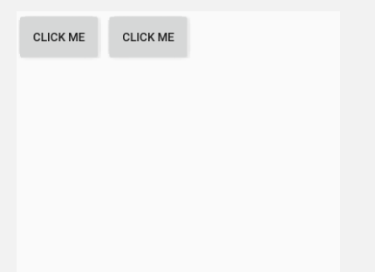
<?xml version="1.0" encoding="utf-8"?>
<ContentPage xmlns="http://xamarin.com/schemas/2014/forms"
xmlns:x="http://schemas.microsoft.com/winfx/2009/xaml"
x:Class="StackLayout.MainPage">
<StackLayout Orientation="Horizontal"> //横方向にボタンを積み上げ
<Button VerticalOptions="Start" Text="Click me" HorizontalOptions="Start" //1個目のボタン
WidthRequest="100" HeightRequest="60"/> //ボタンのサイズ

<Button VerticalOptions="Start" Text="Click me" HorizontalOptions="Start" //2個目のボタン
WidthRequest="100" HeightRequest="60"/> //ボタンのサイズ

</StackLayout>
</ContentPage>

Grid
Gridは画面を格子上に区切り、任意の場所に配置できます。
Excelのセルと少し似ていると思います。

横に区切る場合はRowDefinitionを縦に区切る場合はColumnDefinitionを使います。

イメージ的には下の画像をスマホの画面に例えれば、 |  | イメージ的には下の画像をスマホの画面に例えれば、
下の画像は横に１：１で区切った画像 |  | 下の画像は縦に１：１で区切った画像
 | ⓪ | ⓪ | ①

 | ①

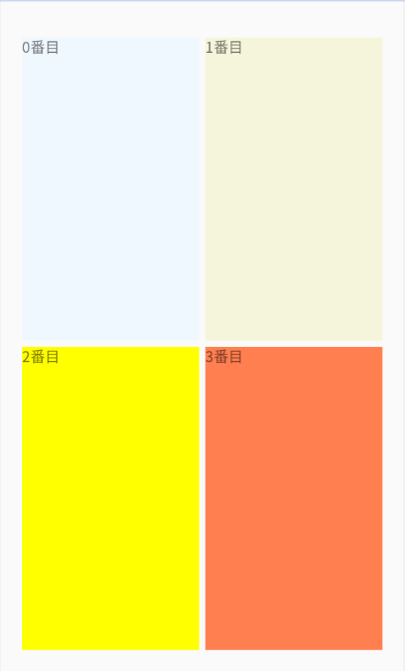
 | XAML |  |  | スマホの画面イメージ
 | <?xml version="1.0" encoding="utf-8" ?>
 | <ContentPage xmlns="http://xamarin.com/schemas/2014/forms"
 | xmlns:x="http://schemas.microsoft.com/winfx/2009/xaml"
 | x:Class="Grid.MainPage">

 | <Grid Margin="20,35,20,20"> //各配置の余白 左、上、右、下の順に数字を入れる
 | <Grid.ColumnDefinitions> //画面を縦に分割 この例で言えば縦に２分割
 | <ColumnDefinition Width="*" /> //縦に分割なので横幅を入力 ＊マークを入れれば自動で調整する
 | <ColumnDefinition Width="*" />
 | </Grid.ColumnDefinitions>
 | <Grid.RowDefinitions> //画面を横に分割 この例で言えば横に2分割
 | <RowDefinition Height="*" /> //横に分割なので高さの幅を入力 ＊マークを入れれば自動で調整する
 | <RowDefinition Height="*" />
 | </Grid.RowDefinitions>
 | <Label Text="0番目" //縦０、横０に配置
 | BackgroundColor="AliceBlue"/>
 | <Label Grid.Column="1" //縦０、横１に配置
 | Text="1番目"
 | BackgroundColor="Beige"/>
 | <Label Grid.Row="1" //縦１、横０に配置
 | Text="2番目"
 | BackgroundColor="yellow"/>
 | <Label Grid.Column="1" //縦１、横１に配置
 | Grid.Row="1"
 | Text="3番目"
 | BackgroundColor="Coral"/>
 | </Grid>

 | </ContentPage>

Button
Buttonは画面にボタンを配置できます
配置の場所は先のStackLayoutやGridなどレイアウト系のものを用いて配置します。

ボタンをクリックした後の動作を決めることもでき、それはボタンを押した後のイベントハンドラーという処理で
XAMLのコードではなくC＃のコードで記載します。概要と重複しますが、コードは以下になります。
MainPage.xamlとMainPage.csの二つのコードに記載が必要です。
xamlのコードにボタンを配置し、そのボタンをクリックした時の動作をcsというファイルに記載するというイメージです。

XAML |  | C#
<?xml version="1.0" encoding="utf-8"?> <ContentPage xmlns="http://xamarin.com/schemas/2014/forms" xmlns:x="http://schemas.microsoft.com/winfx/2009/xaml" x:Class="ButtonTutorial.MainPage"> <StackLayout Margin="20,35,20,20"> <Button Text="CLICK ME" Clicked="OnButtonClicked" /> </StackLayout> </ContentPage> |  | using System; using System.Collections.Generic; using System.ComponentModel; using System.Linq; using System.Text; using System.Threading.Tasks; using Xamarin.Forms; namespace ButtonTutorial { public partial class MainPage : ContentPage { void OnButtonClicked(object sender, EventArgs e) { (sender as Button).Text = "Click me again!"; } public MainPage() { InitializeComponent(); } } }

ここでボタンを配置
ボタンをクリックすると、
OnButtonClickedを呼び出す
XAMLでOnButtonClickedを
呼び出されると、この処理を実行。この例ならボタンの文字を
"Click me"→"Click me again!"に変更する


Click me again!

 | クリックすると
 | 文字が変わる

